최대순간풍속 삽입용
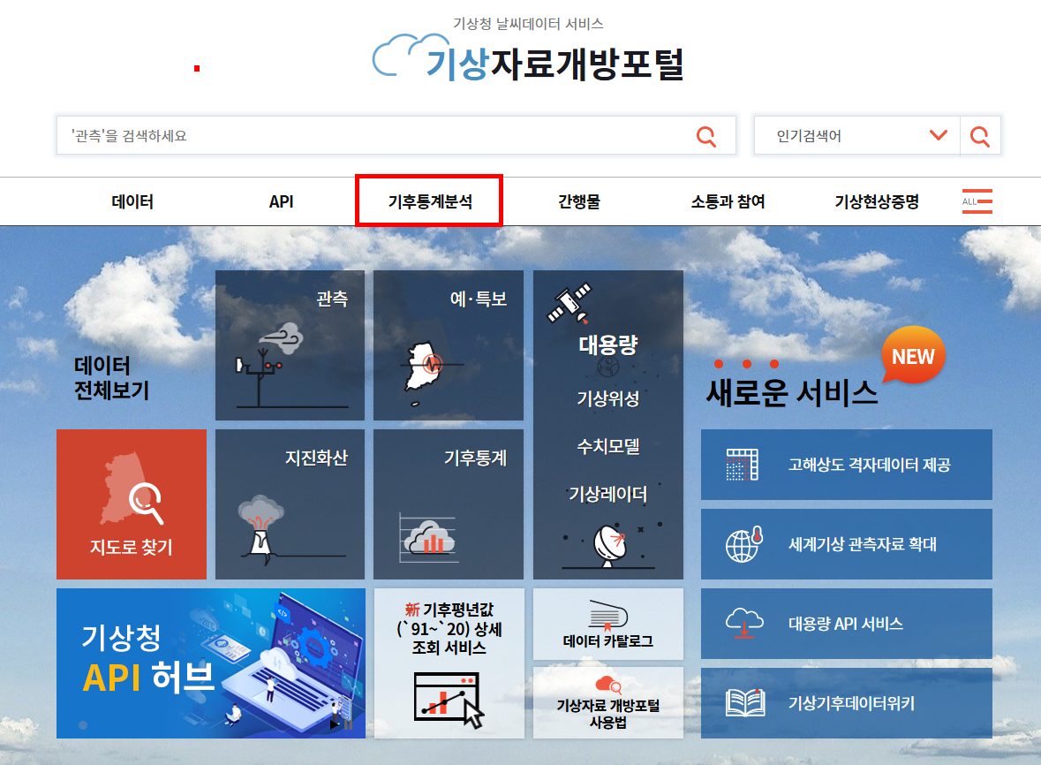
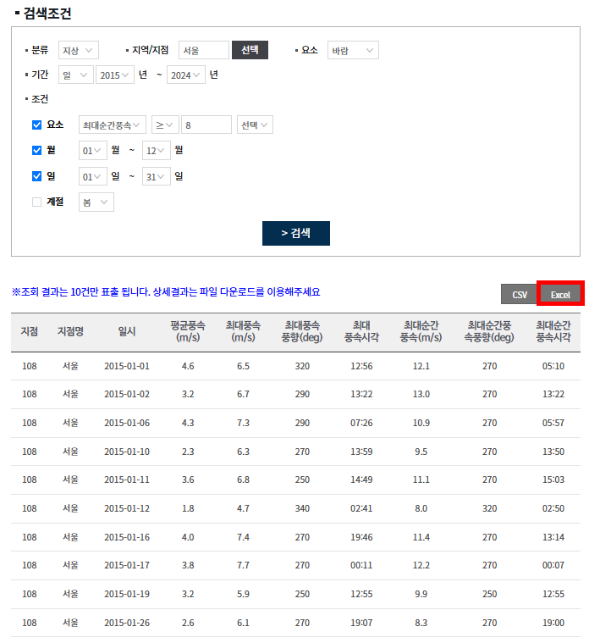
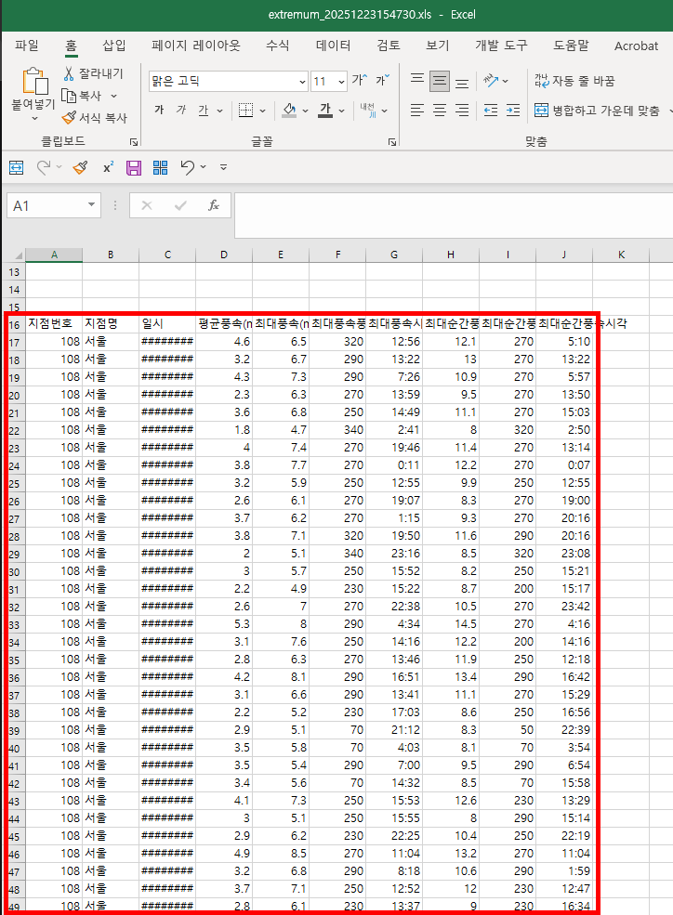
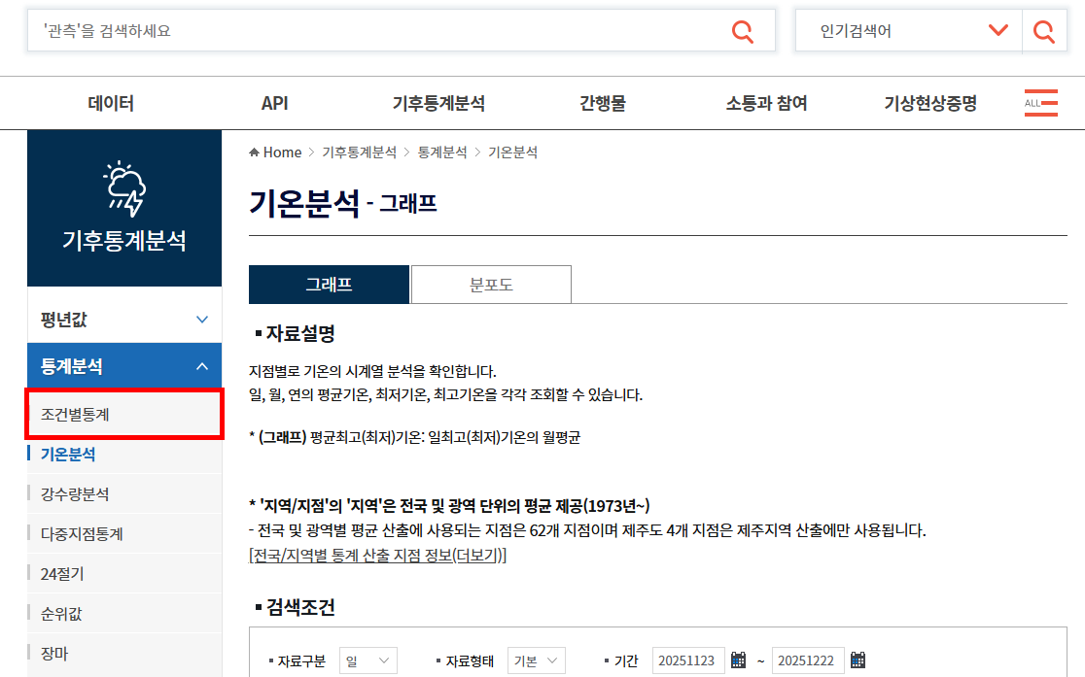
기상자료개방포털 | https://data.kma.go.kr/cmmn/main.do
기후통계분석 - 조건별 통계 - 조건 설정 - Excel로 출력 후 보고서 기입

